Sheet1
Scene No. | 1
Quest Title | 世界上最轻的树木
Quest Log | 回复拉尔夫
Map No. | 8
 | 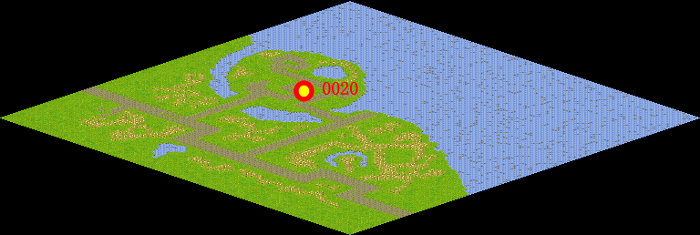
NPC No. | 20
Condition
Dialog | 我刚从书上看到，发现轻木是最适合做木筏的。轻木原产南美洲及西印度群岛，当地人称它为“巴尔沙木”。“巴尔沙”在西班牙语中的意思是“筏子”，用轻木做筏子具有特别大的浮力，可载运更多的东西。而且轻木是世界上最轻的树木，一个正常的成年人可以抬起约等于自身体积8倍的轻木甚至更多。
Select
Result | 1 :Scene 002 , 2 : 关闭对话框

NPC No. | 28
Condition
Dialog | 老杰克就在诡异海岸。
Select | 1：确定
Result | 1：关闭对话框

ScriptFile | Qlog-0100-001.scr
 | Q0020-0100-001.scr
 | Q0028-0100-001.scr

